Sheet2
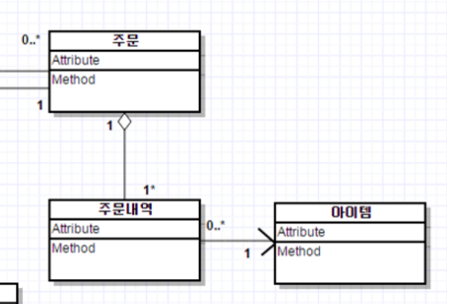
 |  |  |  |  |  | public class Order{ OrderDetail[] details }

 |  |  |  |  |  | public class OrderDetail { Order order; Item item;}

 |  |  |  |  |  | public class Item { OrderDetail[] orderdetails}

 | 주문은 주문내역을 반드시 가지고 있고 여러 개를 가질 수 있다

 | 주문내역은 반드시 주문에 포함 되어 진다

 | agreegation 관계 |  |  |  | assocation 연관

 | 주문내역은 하나의 상품을 가진다

 | 주문 |  | 주문상세
PK |  |  | PK | FK | FK
주문ID | 주문날짜 |  | 주문상세ID | 주문ID | 상품ID
A001 | 2017-07-01 |  | D01 | A001 | S001
A002 | 2017-07-01 |  | D02 | A002 | S002
A003 | 2017-07-01 |  | D03 | A001 | S001

 |  | 1 : N |  | 1 : N
 |  |  | 상품
 |  |  | PK
 |  |  | 상품ID | 상품명 | 수량
 |  |  | S001 | 신발 | 10
 |  |  | S002 | 냉장고 | 20
 |  |  | S003 | 수박 | 5

Sheet3
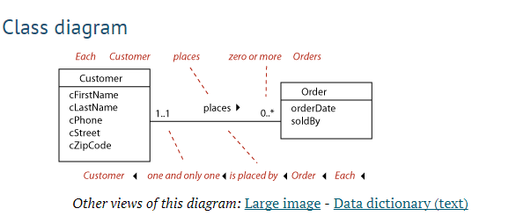

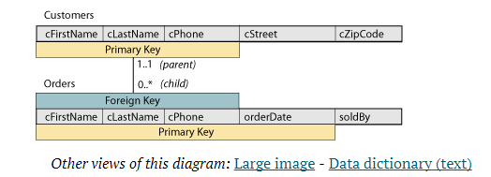

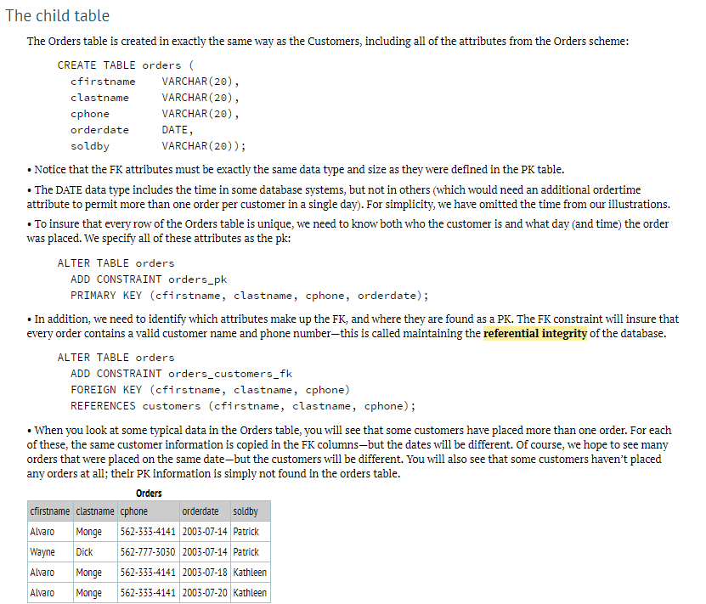

http://www.tomjewett.com/dbdesign/dbdesign.php?page=loan.php

Sheet4
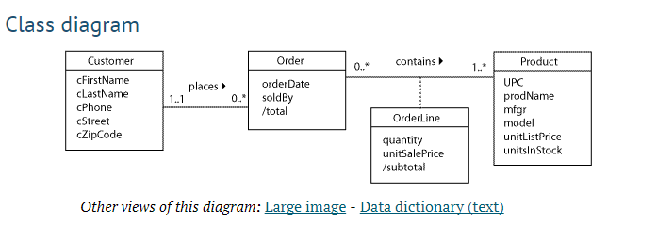

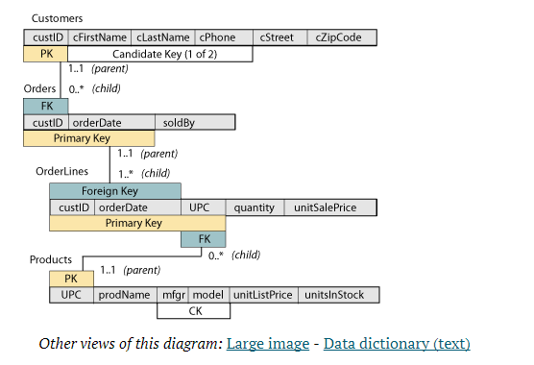

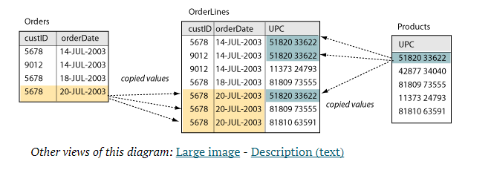

Sheet5
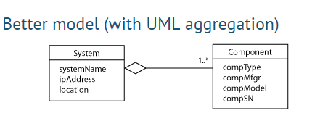
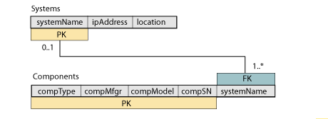
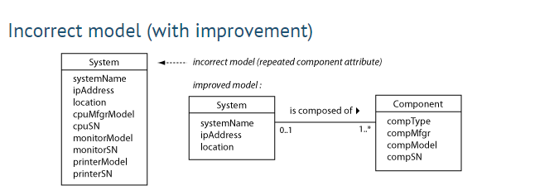

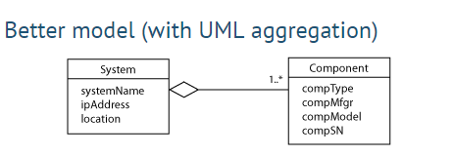

부분적 요소냐 (노트북 마우스)
전체 요소냐(자동차 엔진)

